ТЕХ ОТЧЕТ
РАБОЧИЙ ТЕХНИЧЕСКИЙ ОТЧЕТ |  |  |  |  | № 2003001
 |  |  |  |  | ДАТА: 04.03.2020
Ф.И.О. владельца а/м |  |  |  | Бедельбаев Р. М.
Ф.И.О. составившего отчет |  |  |  | Кожакелдиев Н. Е
Номер телефона
Модель |  |  | Идентификационный номер автомобиля |  | Пробег | Дата продажи
RAVON NEXIA R3 |  |  | MX1TA69V9LA002090 |  | 1423 км | 2020-02-08
Обстоятельства при которых обнаружена проблема |  |  |  | Описание проблемы
 |  |  |  | В ходе эксплуатации автомобиля выявлено следующее: Обнаружена течь охлаждающей жидкости из под крышки расширительного бачка
А. |  | При предпродажной подготовке
В. | Автомобиль находился в движении: |  |  | Информация относительно проблемы (Приложить чертеж или фотграфию неисправности)
 |  | При торможении
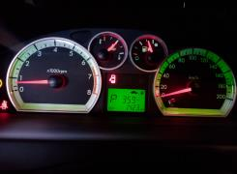
 |  | При переходе от ускорения к накату
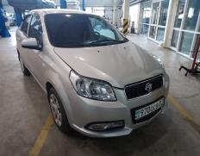
 |  | При переключение на задний ход
 |  | При повороте
 |  | При ускорении
 |  | При замедлении
 |  | При ______ оборотах в минут
 |  | При любой скорости
 |  | На неровной дороге
 |  | На _____ передаче
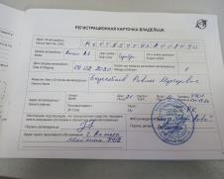
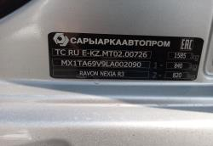
С. | При использовании:
 |  | Тормозов
 |  | При повороте руля
 |  | При выключении сцепления
 |  | Обогревателя / кондиционера
 |  | При работе стеклоочистит / омывателя
 |  | При включении радио / CD проигрыват
 |  | Обогревателя заднего стекла
 |  | Прочее
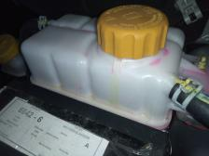
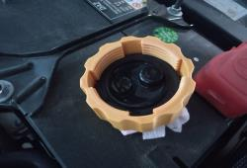
D.
НЕ РДНОЙ БЛОК
 |  | При запуске
 |  | При прогреве
 |  | На холотом ходу
C)
 |  | При горячем двигателе
E. | Возникает:
 |  | При ускорении
 |  | При высоких оборотах двигателя
РОДНОЙ БЛОК
 |  | При большой скорости
 |  | При большой загрузке багажника
F. | Когда случается по времени: |  |  | Информация о проблемной детали
X
 |  | Всегда |  | Номер детали по каталогу: | 96420303
 |  | Иногда |  | Наименование детали: | Крышка расширительного бачка
 |  | После _____ км движения |  | Название поставщика:
 |  | После _____ минут езды |  | LOT № детали:
Действия инженера по гарантии дилерского предприятия |  |  |  | При первичном осмотре замечено следующее: Течь охлаждающей жикости из под крышки расширительного бачка. Уплотнительная резинка крышка без деффектов. Предварительно неисправен перепускной клапан крышки.

Ответственный Отдел по принятию мер и исследованию проблемы

 |  |  |  | (заполняется со стороны Отдела Гарантии качества ЗАО "GM Uzbekistan")

